Evident Tester
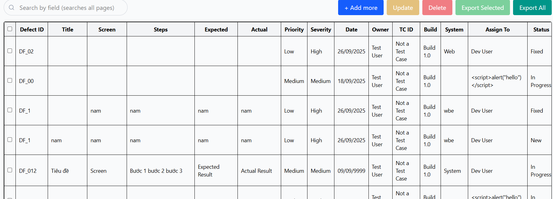
 |  |  | DF_3
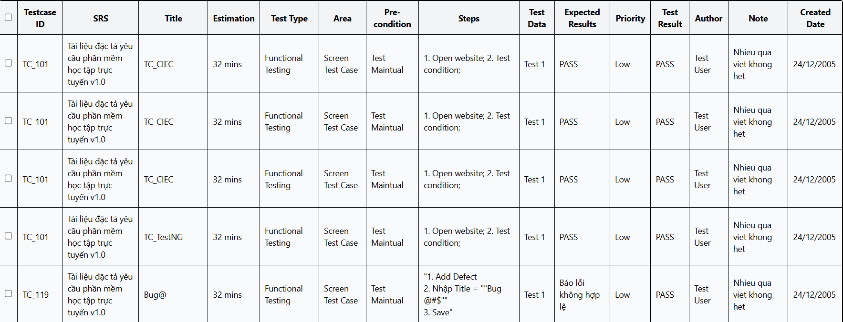

 | DF-4

 |  | DF-2

 | DF_6

 | DF-1

 | DF_7

DF_10

 | DF_9

